Worksheet
 |  |  |  |  | 8 (812) 565 05 34 |  |  | sales@miniworks.ru
 |  |  |  |  | Липецк |  |  | отдел продаж
 |  |  | Адрес |  |  |  |  | Режим работы
 |  |  | Санкт-Петербург, улица Маршала Новикова, 28Е |  |  |  |  | Пн – Пт: с 8:00 до 18:00
ILT120
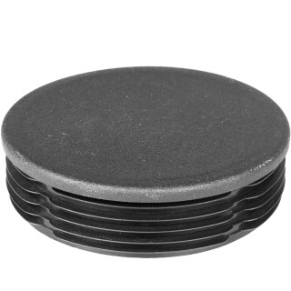 |  | 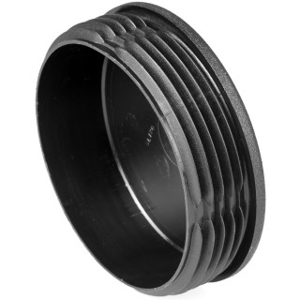 |  | 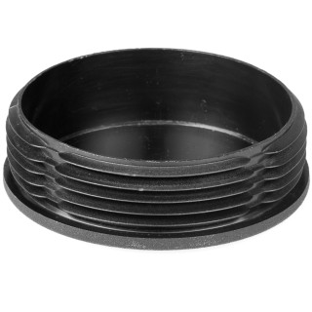 |  | 
Артикул |  | Цвет |  | от 10000 | от 5000 | от 1000 | от 500 | от 100 | розница | Наличие на 01.08.2026
ILT120 |  | черный |  | 168.70р. | 178.60р. | 193.50р. | 228.00р. | 253.00р. | 325.00р. | 539
ILT120-BIANCO |  | белый |  | 202.44р. | 214.32р. | 232.20р. | 273.60р. | 303.60р. | 390.00р. | —
ILT120-GRIGIO |  | серый |  | 202.44р. | 214.32р. | 232.20р. | 273.60р. | 303.60р. | 390.00р. | —
 | Все цены указаны в рублях и включают в себя НДС. Все цены указаны при условии 100% предоплаты и действительны в течение 5 дней. Все цены указаны при условии самовывоза продукции со склада в г. Липецк (для иногородних клиентов доставка до склада ТК в г. Липецк бесплатна). Все цены указаны за стандартный цвет для каждого вида изделия (изменение цвета на любой из предлагаемой палитры +20% к стоимости, изменение цвета на любой по системе RAL +50% к стоимости). О возможных сроках поставки заказного товара, необходимо уточнять заранее

